Sheet1
* 초기설정 1번째 방법 - 로컬

1. 작업 공간위치 설정
cd /c/폴더위치/폴더이름
 |  |  | 1-2 원하는 폴더를 마우스 우클릭하면 |  | Fork부터 pull request까지
 |  |  | Git Bash Here가 나오는대 이것을 클릭하면 자동으로 작업 위치를 설정해줌
2. 작업 공간지정
 |  |  |  |  | 1. Fork
 |  |  |  |  | Upstream Repository를 자신의 저장소로 Fork(Origin Repository)한다.

3. add |  |  |  |  | 2. Clone, remote 설정
작업공간에 원하는 파일을 넣은 뒤 |  |  |  |  | fork로 생성한 Repository에서 clone or download 버튼을 누르고 표시되는 URL을 복사한다.
git add
 |  |  |  |  | $ git clone (복사한 URL)
 |  |  |  |  | 내 컴퓨터에 생성된 로컬저장소에 원격저장소를 추가한다.
4. commit 하기 |  |  |  |  | Github에서 새로운 Repository를 생성
git commit -m "설명" |  |  |  |  | 위와 같은 방법으로 clone or download 버튼을 누르고 표시되는 URL을 복사한다.
 |  |  |  |  | Clone했던 원본프로젝트저장소(origin)를 원격저장소(github)로 추가
 |  |  |  |  | $ git remote add post(별명) (복사한 URL)

 |  |  |  |  | * fork, clone한 프로젝트는 origin이라는 별명이 기본으로 추가되어있다.
* 초기설정 2번째 방법 - 원격에서 가져오기 |  |  |  |  | 때문에 따로 설정해주지 않아도 되고, 원격저장소로 추가할때에는 별명을 설정해주어야함.

1. 작업 공간위치 설정 |  |  |  |  | 원격저장소 설정 현황 확인하는 명령어
cd /드라이브/폴더위치/작업폴더 |  |  |  |  | $ git remote -v

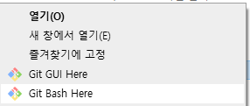
 |  |  |  |  | 3. branch 생성
1-2 원하는 폴더를 마우스 우클릭하면 |  |  |  |  | 내 컴퓨터의 Clone프로젝트 저장소(origin)에서 코드를 수정하거나 추가하는 작업은 branch를 만들어서 진행한다.
Git Bash Here가 나오는대 이것을 클릭하면 자동으로 작업 위치를 설정해줌 |  |  |  |  | $ git checkout -b develop
 |  |  |  |  | develop branch 생성
 |  |  |  |  | $ git branch
 |  |  |  |  | * develop
 |  |  |  |  | master
 |  |  |  |  | 생성된 2개의 branch를 확인할 수 있다.

2. 작업 공간지정 |  |  |  |  | 4. 수정 작업 후 add, commit, push
git init |  |  |  |  | editor를 통하여 코드를 수정한다.
 |  |  |  |  | 작업이 완료되면 Github Repository(origin)에 add, commit, push한다.
 |  |  |  |  | $ git push origin develop
 |  |  |  |  | push할때 develop 브랜치의 수정내역을 origin으로 푸시한다.

3. 원격저장소에서 파일 복사하기 |  |  |  |  | 5. Pull Request 생성
git clone 복사할 주소 = 주소에서 main 브런치 복사 |  |  |  |  | push 완료후 자신의 github 저장소에서 Compare & pull request버튼이 활성화 되어있는걸 확인할 수 있다.
 |  |  | 원격 주소 복사하는 방법 |  | 버튼을 선택해 Pull Request를 생성한다.
 |  |  | 깃허브 홈페이지에 접속한뒤 원하는 파일이 들어있는 저장소 접속
git clone -b 브런치이름 복사할 주소 = 주소에서 원하는 브런치를 복사 |  |  | 밑의 사진처럼 1번를 누르면 복사할수 잇는 창이 나옴 2번을 누르면 복사 |  | 6. Merge Pull Request
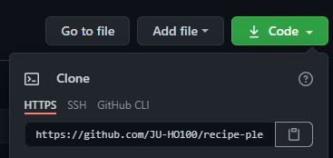
 |  |  |  |  | PR을 받은 관리자는 코드 변경내역을 환인하고 Merge여부를 결정하게 된다.
 |  |  |  | 1
 |  |  |  |  | 7. Merge 이후 동기화 및 branch 삭제
4. 복사한 폴더에서 원하는 파일을 잘라내서 작업공간으로 이동 |  |  |  |  | Merge가 완료되면 로컬 코드와 원본의 코드를 병합하고 최신의 상태를 유지하게 위해 동기화한다.
5. 복사된 폴더 삭제 후 |  |  |  |  | $ git pull post(remote 별명)
6. git add 파일이름 |  |  |  |  | $ git branch -d develop
 |  |  |  | 2 | 위 명령어를 통해 동기화하고, 브랜치를 삭제한다.

7. commit 하기 |  |  |  |  | 나중에 추가적으로 작업이 또 필요하다면, 동기화를 한 뒤 3-7번을 반복하면서 작업하면 된다!
git commit -m "설명"

* 원격 저장소에 push 하기
 |  |  |  | PullRequest 와 Merge
1. 원격저장소 주소 등록하기
git remote add 이름 주소 | 이름은 원하는 이름으로 쓰기 - 알기 쉬운것, 직관적인것 추천 |  |  | 원격에 데이터를 올렸다면 브런치와 데이터가 생성됨과 동시에 데이터 위에
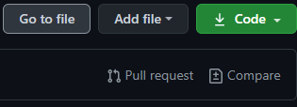

2. 원격저장소에 push하기
git push 이름 브런치이름

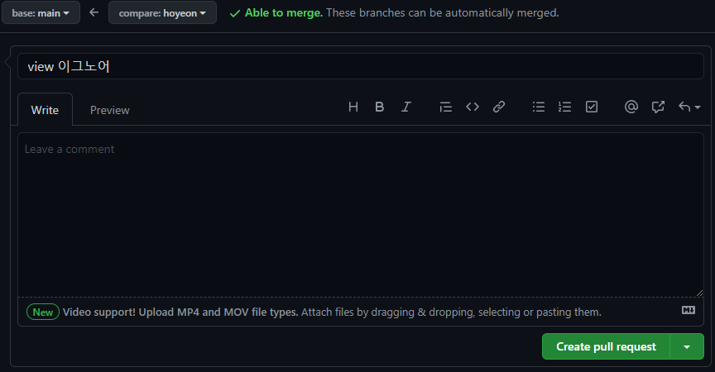
 |  |  |  | 위의 화면이 생기는 것을 볼 수 있다.
 |  |  |  | Pull request를 누른다면 밑의 화면을 볼 수 있다.
 |  | 푸쉬 성공을 하면 이렇게 로그가 나옴

pull - 원격 브런치에 데이터가 존재하면 push하기 전에는 꼭 pull로 병합 해야한다.
git pull remote_name branch_name --allow-unrelated-histories

 |  |  |  | 하지만 clone으로 받아온 정보가 수정이 되지 않았다면 이 화면을 볼 수 없다. - 이유는 수정된 데이터가 없기 때문에
 |  |  |  | 원격에서는 같은 파일로 보고 받아 들여주질 않는다.
 |  |  |  | 위의 화면을 봤다면 수정된 코드들에 대한 코멘트를 달아

 |  |  |  | 버튼을 눌러 pull request를 생성하자
 |  |  |  | 그렇게 생성이 되었다면 저장소의 관리자가 데이터를 확인 후 Merge를 할것인지
 |  |  |  | 아니면 다시 pull request로 수정을 요청할지 결정 할 것이다.

